画面遷移図
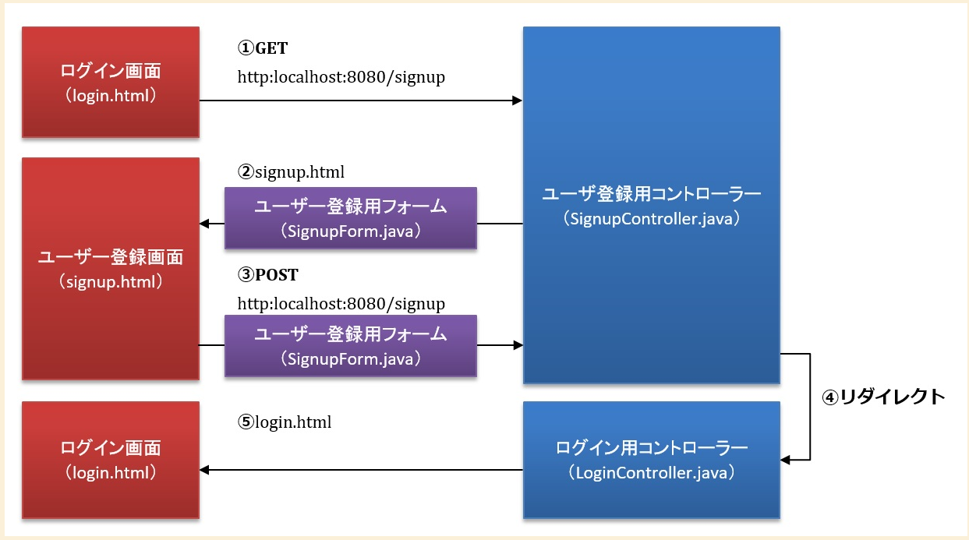
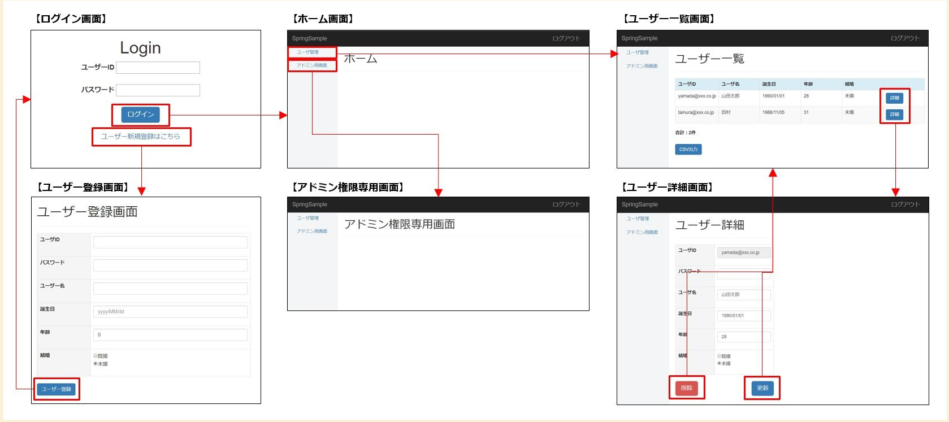


LoginController
@GetMapping(/login)

http://xxxxx/login

/login/login.html

Login画面

